6 MAPA CALOR RESIDUAL
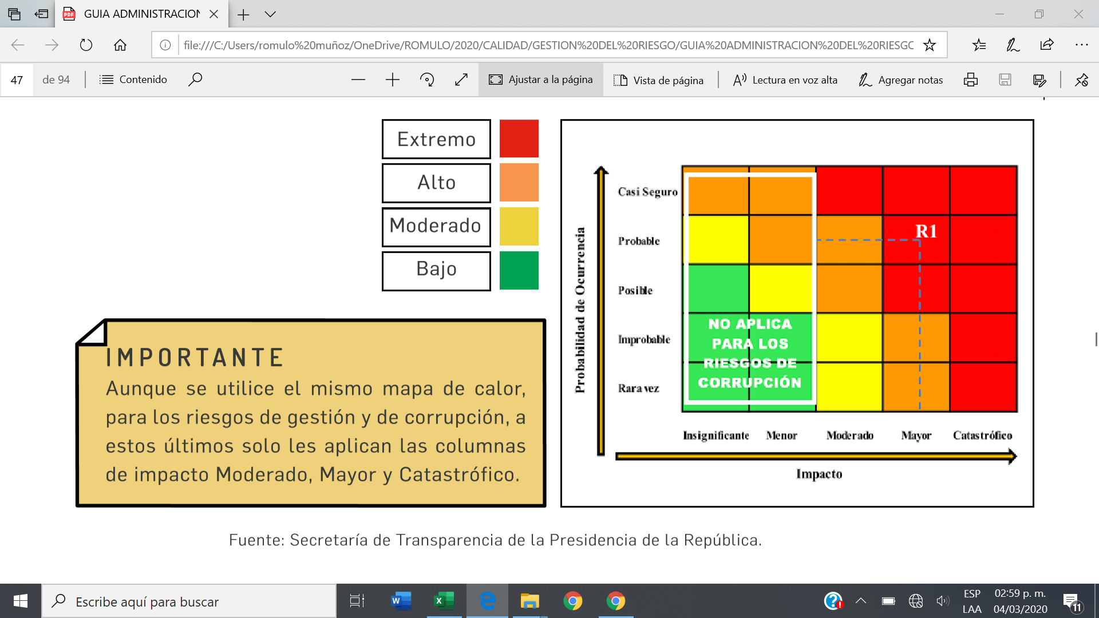
 | MAPA DE RIESGOS | CÓDIGO: | 0 |  |  | Elaboración o Actualización:
 |  | VERSIÓN: | 0 |  |  | Vigencia del: | Al

ENTIDAD:
PROCESO:
 |  |  |  |  |  |  | MAPA DE CALOR RIESGO RESIDUAL |  |  |  |  |  |  |  |  |  | Impacto
 |  |  |  | CALIFICACIÓN RIESGO RESIDUAL |  |  |  |  | Impacto |  |  |  |  |  |  |  | 20% | 40% | 60% | 80% | 100%
No. Riesgo | RIESGO | Probabilidad Residual | Probabilidad Residual | Probabilidad | Impacto | Severidad (Nivel de Riesgo) |  |  | Leve | Menor | Moderado | Mayor | Catastrófico |  |  |  | Leve | Menor | Moderado | Mayor | Catastrófico
R1 | Posibilidad de pérdida Económica y Reputacional por Demora en definición de conductas diagnósticas y terapeuticas del paciente debido a falta de control en el presupuesto y su ejecución para garantizar disponibilidad de insumos, dispositivos y reactivos para la ejecución de las actividades de apoyo diagnóstico y terapeútico. | 13% | 80% | Muy Baja | Mayor | Alto | Probabilidad | Muy Alta |  |  |  |  |  | Probabilidad | 100% | Muy Alta | Alto | Alto | Alto | Alto | Extremo
R2 | Posibilidad de pérdida Reputacional y Económica por Aumento de la insatisfacción de los usuarios baja adherencia a Protocolos y estrategias para garantizar la humanización y la calidad en la prestación de los servicios de salud. | 9% | 60% | Muy Baja | Moderado | Moderado |  | Alta |  |  |  |  |  |  | 80% | Alta | Moderado | Moderado | Alto | Alto | Extremo
R3 | Posibilidad de pérdida Económica y Reputacional Por ineficiencia en el uso de los recursos financieros, humanos, tecnológicos debido a fallas en el seguimiento y control de los planes y programas institucionales que materializan la plataforma estratégica de la ESE. | 24% | 60% | Baja | Moderado | Moderado |  | Media |  |  |  |  |  |  | 60% | Media | Moderado | Moderado | Moderado | Alto | Extremo
R4 | Posibilidad de pérdida Reputacional Por afectación de la imagen institucional debido al incumplimiento de las metas e indicadores trazados en los diferentes planes y programas institucionales. | 24% | 60% | Baja | Moderado | Moderado |  | Baja |  |  | R3 R4 R10 R18 | R12 R13 R14 R15 R17 |  |  | 40% | Baja | Bajo | Moderado | Moderado | Alto | Extremo
R5 | Posibilidad de pérdida Económica y Reputacional Por deterioro de la eficacia, eficiencia y efectividad de los procesos debido a incumplimiento en los reportes de información, aplicación de metodologías apropiadas para las auditorías internas y omision de implementación de medidas y mecanismos de control. | 9% | 60% | Muy Baja | Moderado | Moderado |  | Muy Baja |  |  | R2 R5 R6 R7 R9 R11 R19 | R1 R8 R16 R20 |  |  | 20% | Muy Baja | Bajo | Bajo | Moderado | Alto | Extremo
R6 | Posibilidad de pérdida Económica y Reputacional Por sanciones y multas debido a incumplimiento de la aplicación de las normas y leyes en materia de contabilización y protección de los recursos financieros de la E.S.E. | 5% | 60% | Muy Baja | Moderado | Moderado
R7 | Posibilidad de pérdida Reputacional y Económica Por aumento de los incidentes y eventos adversos relacionados con la atención en salud debido a baja adherencia a los procesos, protocolos y programas orientados a la atención en salud con seguridad y calidad. | 14% | 60% | Muy Baja | Moderado | Moderado |  |  |  |  |  |  |  |  |  |  | NIVELES DE RIESGO
R8 | Posibilidad de pérdida Económica y Reputacional Por aumento de las erogaciones por demandas en contra de la E.S.E debido a fallas en la prestación de los servicios de salud, el no cumplimiento de estandares para la contratación por prestación de servicios. | 13% | 80% | Muy Baja | Mayor | Alto |  |  |  |  |  |  |  |  |  |  | Extremo
R9 | Posibilidad de pérdida Económica y Reputacional por sanciones y multas debido a la no actualización de los procesos y procedimientos del área contable y su baja adherencia que deterioran los recursos de la E.S.E. | 17% | 60% | Muy Baja | Moderado | Moderado |  |  |  |  |  |  |  |  |  |  | Alto
R10 | Posibilidad de pérdida Económica por desequilibrios entre los costos de producción y venta de servicios debido a la ausencia de un sistema integral de costos que permita la prestación y venta de servicios de salud con equilibrio financiero | 24% | 60% | Baja | Moderado | Moderado |  |  |  |  |  |  |  |  |  |  | Moderado
R11 | Posibilidad de pérdida Económica por deterioro y fuga de los recursos financieros debido a la falta de seguimiento y continuidad a los procesos de conciliación y depuración de las cuentas por cobrar. | 17% | 45% | Muy Baja | Moderado | Moderado |  |  |  |  |  |  |  |  |  |  | Bajo
R12 | Posibilidad de pérdida Económica por reprocesos e inconsistencias en el proceso de facturación debdido a alta rotación de personal, fallas en los controles que garanticen la adherencia a los procesos para la facturación. | 24% | 80% | Baja | Mayor | Alto
R13 | Posibilidad de pérdida Reputacional y Económica por multas y sanciones debido a la ausencia de controles y herramientas que mitiguen el fraude, lavado de activos y financiación del terrorismo. | 24% | 80% | Baja | Mayor | Alto
R14 | Posibilidad de pérdida Económica y Reputacional descuentos económicos, agudización del estado de salud de los pacientes debido a incumplimiento en el seguimiento a controles y actividades de promoción de la salud y prevención de la enfermedad. | 36% | 80% | Baja | Mayor | Alto
R15 | Posibilidad de pérdida Económica y Reputacional por bajas coberturas en la atención a las familias y comunidades debido a estrategias insuficientes para la captación, canalización y atención en la población. | 36% | 80% | Baja | Mayor | Alto
R16 | Posibilidad de pérdida Reputacional y Económica por incumplimiento en los lineamientos para la contratación de bienes o servicios en la institución debido a la debilidad en la instauración de mecanismos de verificación y control para la garantía del cumplimiento de los requisitos en la contratación. | 18% | 80% | Muy Baja | Mayor | Alto
R17 | Posibilidad de pérdida Reputacional y Económica por fraudes y errores en el uso y registro de la información, perdidas económicas debido a baja adherencia a los protocolos de seguridad y manejo de las tecnologías de la informacion | 22% | 80% | Baja | Mayor | Alto
R18 | Posibilidad de pérdida Económica y Reputacional por sanciones y multas debido al incumplimiento de los procesos y procedimientos de la Ley de Archivo vigente en la normatividad. | 22% | 60% | Baja | Moderado | Moderado
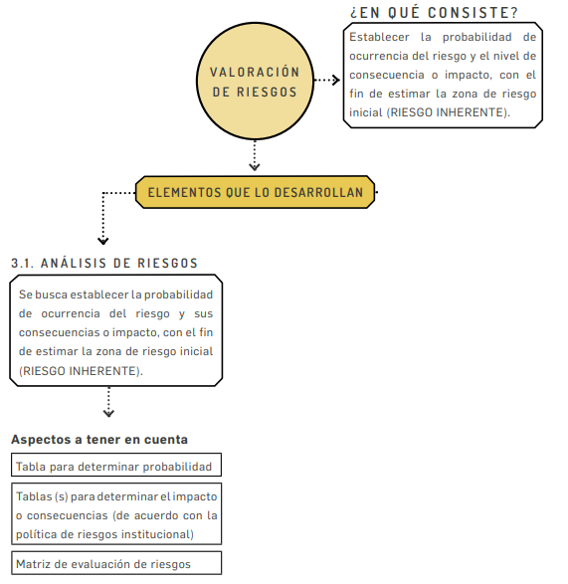
R19 | Posibilidad de pérdida Económica y Reputacional por deterioro y perdida de los recursos físicos debido a falta de control en la ejecución de los planes y cronogramas de mantenimientos preventivos y correctivos. | 14% | 60% | Muy Baja | Moderado | Moderado
R20 | Posibilidad de pérdida Reputacional y Económica por aumento de demandas laborales y mal clima laboral debido a incumplimiento en la normatividad de contratación laboral y ausencia de incentivos y bienestar del talento humano | 13% | 80% | Muy Baja | Mayor | Alto

